Worksheet
歯科衛生士 | 2024 | 人体の構造と機能 |  | 2024_dh_24_am001
 |  | 全身骨格前面の一部の写真を示す。 矢印で示すのはどれか。1つ選べ。
 |  | 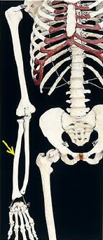
 |  | 1 | 脛 骨
 |  | 2 | 橈 骨 | 正解
 |  | 3 | 腓 骨
 |  | 4 | 上腕骨
歯科衛生士 | 2024 | 歯・口腔の構造と機能 |  | 2024_dh_24_am002
 |  | 顔面の発生で人中を形成するのはどれか。1つ選べ。
 |  | 1 | 下顎突起
 |  | 2 | 上顎突起
 |  | 3 | 外側鼻突起
 |  | 4 | 内側鼻突起 | 正解
歯科衛生士 | 2024 | 歯・口腔の構造と機能 |  | 2024_dh_24_am003
 |  | 樋状根がみられる歯（FDI歯式）はどれか。1つ選べ。
 |  | 1 | 35
 |  | 2 | 47 | 正解
 |  | 3 | 55
 |  | 4 | 74
歯科衛生士 | 2024 | 歯・口腔の構造と機能 |  | 2024_dh_24_am004
 |  | 口蓋骨の写真を示す。 矢印で示す孔を通過する神経が分布するのはどれか。1つ選べ。
 |  | 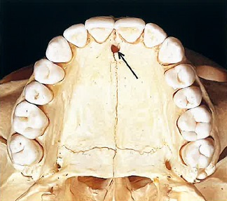
 |  | 1 | 頰小体
 |  | 2 | 軟口蓋
 |  | 3 | 口蓋扁桃
 |  | 4 | 切歯乳頭 | 正解
歯科衛生士 | 2024 | 人体の構造と機能 |  | 2024_dh_24_am005
 |  | 細胞小器官を模式図に示す。 ATPを産生するのはどれか。1つ選べ。
 |  | 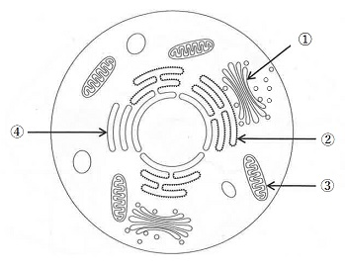
 |  | 1 | ①
 |  | 2 | ②
 |  | 3 | ③ | 正解
 |  | 4 | ④
歯科衛生士 | 2024 | 人体の構造と機能 |  | 2024_dh_24_am006
 |  | 心臓の興奮伝導系を模式図に示す。 一定のリズムで興奮し心房を収縮させるのはどれか。1つ選べ。
 |  | 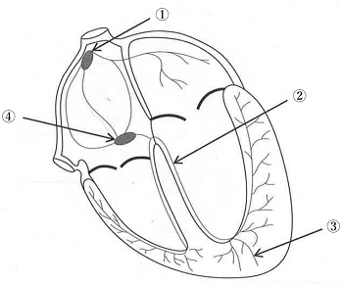
 |  | 1 | ① | 正解
 |  | 2 | ②
 |  | 3 | ③
 |  | 4 | ④
歯科衛生士 | 2024 | 人体の構造と機能 |  | 2024_dh_24_am007
 |  | 大脳皮質の機能局在を模式図に示す。 ブローカ野（運動性言語中枢）はどれか。1つ選べ。
 |  | 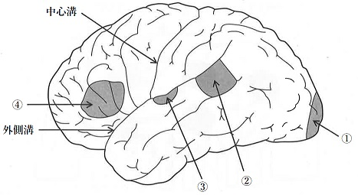
 |  | 1 | ①
 |  | 2 | ②
 |  | 3 | ③
 |  | 4 | ④ | 正解
歯科衛生士 | 2024 | 人体の構造と機能 |  | 2024_dh_24_am008（不備問題採点除外）
 |  | 破骨細胞を模式図に示す。 矢印で示す部位から分泌されるのはどれか。1つ選べ。
 |  | 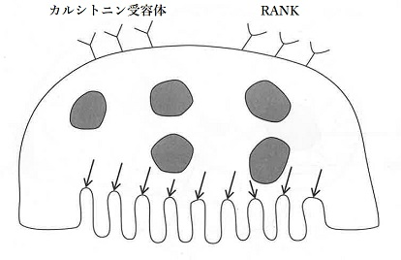
 |  | 1 | H<sup>＋</sup> | 正解
 |  | 2 | Ca<sup>2＋</sup> | 正解
 |  | 3 | HCO<sub>3</sub><sup>－</sup> | 正解
 |  | 4 | HPO<sub>4</sub><sup>2－</sup> | 正解
歯科衛生士 | 2024 | 疾病の成り立ち及び回復過程の促進 |  | 2024_dh_24_am009
 |  | 軟組織にできる嚢胞はどれか。1つ選べ。
 |  | 1 | 歯根嚢胞
 |  | 2 | 粘液嚢胞 | 正解
 |  | 3 | 鼻口蓋管嚢胞
 |  | 4 | 歯原性角化嚢胞
歯科衛生士 | 2024 | 疾病の成り立ち及び回復過程の促進 |  | 2024_dh_24_am010（不備問題採点除外）
 |  | 肉芽組織を模式図に示す。 矢印で示すのはどれか。1つ選べ。
 |  | 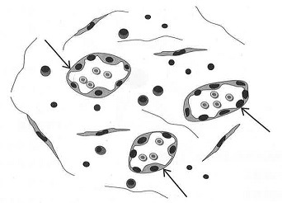
 |  | 1 | 形質細胞 | 正解
 |  | 2 | 毛細血管 | 正解
 |  | 3 | リンパ球 | 正解
 |  | 4 | 線維性結合組織 | 正解
歯科衛生士 | 2024 | 疾病の成り立ち及び回復過程の促進 |  | 2024_dh_24_am011
 |  | 免疫に関わる細胞を模式図に示す。 この細胞の機能はどれか。1つ選べ。
 |  | 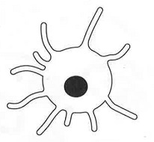
 |  | 1 | 抗原提示 | 正解
 |  | 2 | 抗体産生
 |  | 3 | 補体産生
 |  | 4 | 好中球遊走
歯科衛生士 | 2024 | 疾病の成り立ち及び回復過程の促進 |  | 2024_dh_24_am012
 |  | リポ多糖＜LPS＞で正しいのはどれか。1つ選べ。
 |  | 1 | 熱に弱い。
 |  | 2 | グラム陽性菌に存在する。
 |  | 3 | ホルマリンで不活化される。
 |  | 4 | Toll様レセプターに結合する。 | 正解
歯科衛生士 | 2024 | 疾病の成り立ち及び回復過程の促進 |  | 2024_dh_24_am013
 |  | Porphyromonas gingivalisで正しいのはどれか。1つ選べ。
 |  | 1 | 微好気性菌
 |  | 2 | 通性嫌気性菌
 |  | 3 | 偏性嫌気性菌 | 正解
 |  | 4 | 偏性好気性菌
歯科衛生士 | 2024 | 疾病の成り立ち及び回復過程の促進 |  | 2024_dh_24_am014（不備問題複数回答）
 |  | リドカイン塩酸塩にアドレナリンを添加した。 この薬物併用で示される作用はどれか。1つ選べ。
 |  | 1 | 拮抗作用 | 正解
 |  | 2 | 刺激作用
 |  | 3 | 相乗作用 | 正解
 |  | 4 | 補充作用
歯科衛生士 | 2024 | 疾病の成り立ち及び回復過程の促進 |  | 2024_dh_24_am015
 |  | 核酸合成を阻害する抗菌薬はどれか。1つ選べ。
 |  | 1 | ペニシリン系
 |  | 2 | マクロライド系
 |  | 3 | ニューキノロン系 | 正解
 |  | 4 | テトラサイクリン系
歯科衛生士 | 2024 | 歯・口腔の健康と予防に関わる人間と社会の仕組み |  | 2024_dh_24_am016
 |  | グミゼリーからのグルコース溶出量で評価するのはどれか。1つ選べ。
 |  | 1 | 構音機能
 |  | 2 | 咀嚼能力 | 正解
 |  | 3 | う蝕活動性
 |  | 4 | 最大咬合力
歯科衛生士 | 2024 | 歯・口腔の健康と予防に関わる人間と社会の仕組み |  | 2024_dh_24_am017
 |  | 名義尺度はどれか。1つ選べ。
 |  | 1 | 歯 数
 |  | 2 | 身 長
 |  | 3 | 西暦年
 |  | 4 | 都道府県 | 正解
歯科衛生士 | 2024 | 歯・口腔の健康と予防に関わる人間と社会の仕組み |  | 2024_dh_24_am018
 |  | 手用歯ブラシのパッケージの記載を図に示す。 この記載の根拠となるのはどれか。1つ選べ。
 |  | 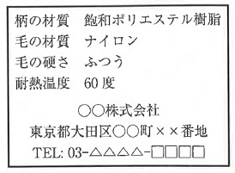
 |  | 1 | 食品衛生法
 |  | 2 | 食品表示法
 |  | 3 | 家庭用品品質表示法 | 正解
 |  | 4 | 医薬品、医療機器等の品質、有効性及び安全性の確保等に関する法律
歯科衛生士 | 2024 | 歯・口腔の健康と予防に関わる人間と社会の仕組み |  | 2024_dh_24_am019
 |  | プラークを検体とするう蝕活動性試験はどれか。1つ選べ。
 |  | 1 | Swabテスト | 正解
 |  | 2 | Dreizenテスト
 |  | 3 | レサズリンディスクテスト
 |  | 4 | グルコースクリアランステスト
歯科衛生士 | 2024 | 歯・口腔の健康と予防に関わる人間と社会の仕組み |  | 2024_dh_24_am020
 |  | 歯冠の発生中に作用することで永久歯のう蝕感受性を低下させるフッ化物応用はどれか。1つ選べ。
 |  | 1 | フッ化物洗口
 |  | 2 | フッ化物歯面塗布
 |  | 3 | フッ化物配合歯磨剤
 |  | 4 | 水道水フロリデーション | 正解
歯科衛生士 | 2024 | 歯・口腔の健康と予防に関わる人間と社会の仕組み |  | 2024_dh_24_am021
 |  | 歯周炎の発症モデルを図に示す。 ①はどれか。1つ選べ。
 |  | 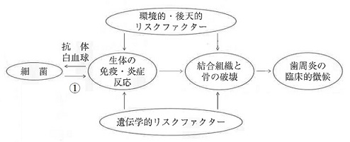
 |  | 1 | 咬 合
 |  | 2 | 毒 素 | 正解
 |  | 3 | リゾチーム
 |  | 4 | ラクトフェリン
歯科衛生士 | 2024 | 歯・口腔の健康と予防に関わる人間と社会の仕組み |  | 2024_dh_24_am022
 |  | 顎関節症の要因となるのはどれか。2つ選べ。
 |  | 1 | 飲 酒
 |  | 2 | 低栄養
 |  | 3 | ストレス | 正解
 |  | 4 | 過大な開口 | 正解
歯科衛生士 | 2024 | 歯・口腔の健康と予防に関わる人間と社会の仕組み |  | 2024_dh_24_am023
 |  | 歯科疾患実態調査のある項目の結果を図に示す。 この図が示すのはどれか。1つ選べ。
 |  | 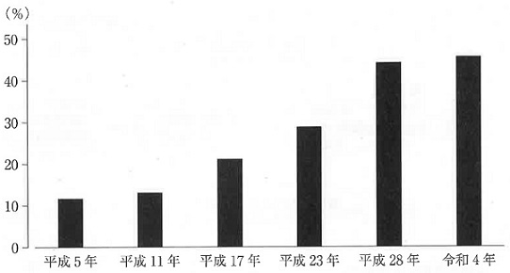
 |  | 1 | 20～24歳でう歯をもつ者
 |  | 2 | 80～84歳で歯を20本以上有する者 | 正解
 |  | 3 | 1～14歳でフッ化物歯面塗布をしたことのある者
 |  | 4 | 40～44歳で4mm以上の歯周ポケットを有する者
歯科衛生士 | 2024 | 歯・口腔の健康と予防に関わる人間と社会の仕組み |  | 2024_dh_24_am024
 |  | 暑さ指数＜湿球黒球温度＞の算出のために気温とともに用いられるのはどれか。2つ選べ。
 |  | 1 | 気 圧
 |  | 2 | 気 湿 | 正解
 |  | 3 | 気 流
 |  | 4 | 輻射熱 | 正解
歯科衛生士 | 2024 | 歯・口腔の健康と予防に関わる人間と社会の仕組み |  | 2024_dh_24_am025
 |  | 感染成立の3要因を図に示す。 ①への対策はどれか。1つ選べ。

 |  | 1 | 隔 離
 |  | 2 | 検 疫
 |  | 3 | 予防接種 | 正解
 |  | 4 | マスクの着用
歯科衛生士 | 2024 | 歯・口腔の健康と予防に関わる人間と社会の仕組み |  | 2024_dh_24_am026
 |  | 地域包括ケアシステムの概念を図に示す。 「住まい」はどれか。1つ選べ。
 |  | 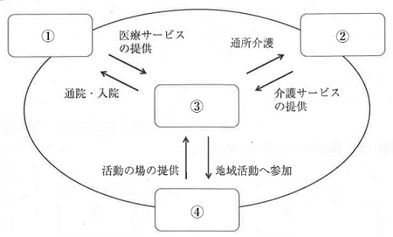
 |  | 1 | ①
 |  | 2 | ②
 |  | 3 | ③ | 正解
 |  | 4 | ④
歯科衛生士 | 2024 | 歯・口腔の健康と予防に関わる人間と社会の仕組み |  | 2024_dh_24_am027
 |  | 【 】に入る語句の組合せで正しいのはどれか。1つ選べ。 フレイルとは【 ① 】に伴う【 ② 】機能や予備能力の低下によって脆弱性が出現した状態である。
 |  | 1 | ①加 齢 -- ②心 身 | 正解
 |  | 2 | ①疾 病 -- ②免 疫
 |  | 3 | ①障 害 -- ②身 体
 |  | 4 | ①老 化 -- ②認 知
歯科衛生士 | 2024 | 歯・口腔の健康と予防に関わる人間と社会の仕組み |  | 2024_dh_24_am028
 |  | WHOを介して行政上の調整、技術・情報の交換などを行い、自国の健康水準の向上を図るのはどれか。1つ選べ。
 |  | 1 | 2国間協力
 |  | 2 | 2国間交流
 |  | 3 | 多国間協力
 |  | 4 | 多国間交流 | 正解
歯科衛生士 | 2024 | 歯・口腔の健康と予防に関わる人間と社会の仕組み |  | 2024_dh_24_am029
 |  | 歯科訪問診療を行った歯科医師の指示に基づき、居宅療養管理指導として歯科衛生士が行えるのはどれか。1つ選べ。
 |  | 1 | 服薬状況の確認
 |  | 2 | 栄養ケア計画の作成
 |  | 3 | 感染根管治療の補助
 |  | 4 | 義歯の清掃方法の説明 | 正解
歯科衛生士 | 2024 | 歯・口腔の健康と予防に関わる人間と社会の仕組み |  | 2024_dh_24_am030
 |  | 母子保健法に基づく3歳児歯科健康診査の結果の一部を図に示す。 う蝕罹患型はどれか。1つ選べ。

 |  | 1 | A 型 | 正解
 |  | 2 | B 型
 |  | 3 | C1型
 |  | 4 | C2型
歯科衛生士 | 2024 | 歯科衛生士概論 |  | 2024_dh_24_am031
 |  | 行動変容における認知行動療法の概念図を示す。 この療法で問題解決法の対象はどれか。1つ選べ。
 |  | 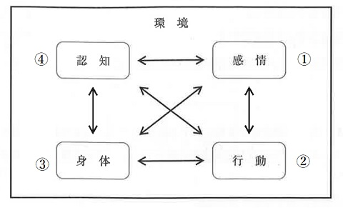
 |  | 1 | ①
 |  | 2 | ② | 正解
 |  | 3 | ③
 |  | 4 | ④
歯科衛生士 | 2024 | 歯科衛生士概論 |  | 2024_dh_24_am032
 |  | 「ニュルンベルク綱領」の基本的原則に含まれるのはどれか。1つ選べ。
 |  | 1 | 医師は患者の健康を第一の関心事にする。
 |  | 2 | 患者は医療を継続して受ける権利を有する。
 |  | 3 | 被験者の自発的同意は絶対的本質的なものである。 | 正解
 |  | 4 | 医療者は患者の最善の利益のために行動すべきである。
歯科衛生士 | 2024 | 歯科衛生士概論 |  | 2024_dh_24_am033（不備問題採点除外）
 |  | 歯科診療所の医療安全管理対策として行う医療機器の安全使用のための研修で正しいのはどれか。2つ選べ。
 |  | 1 | 開設者が実施する。 | 正解
 |  | 2 | 研修実施内容を記録する。 | 正解
 |  | 3 | 従事者全員を対象とする。 | 正解
 |  | 4 | 使用経験のない医療機器の導入時に実施する。 | 正解
歯科衛生士 | 2024 | 歯科衛生士概論 |  | 2024_dh_24_am034
 |  | 歯科口腔保健の推進に関する法律第15条に定められている口腔保健支援センターが、国及び地方公共団体の施策実施のために支援を行うのはどれか。1つ選べ。
 |  | 1 | 高齢者に対する総合相談支援
 |  | 2 | 地域住民に対する健康相談・保健指導
 |  | 3 | 地域保健に関する思想の普及及び向上
 |  | 4 | 歯科医療等業務に従事する者等への情報提供 | 正解
歯科衛生士 | 2024 | 臨床歯科医学 |  | 2024_dh_24_am035
 |  | 誘発痛を指標に評価する検査法はどれか。1つ選べ。
 |  | 1 | 透照診
 |  | 2 | 歯髄電気診 | 正解
 |  | 3 | 歯周ポケット測定検査
 |  | 4 | レーザー蛍光強度測定
歯科衛生士 | 2024 | 臨床歯科医学 |  | 2024_dh_24_am036
 |  | 甲状腺機能亢進症患者にみられるのはどれか。2つ選べ。
 |  | 1 | 喘 鳴
 |  | 2 | 多 尿
 |  | 3 | 動 悸 | 正解
 |  | 4 | 眼球突出 | 正解
歯科衛生士 | 2024 | 臨床歯科医学 |  | 2024_dh_24_am037
 |  | 摂食嚥下機能検査中の画像を示す。 矢印で示すのはどれか。1つ選べ。
 |  | 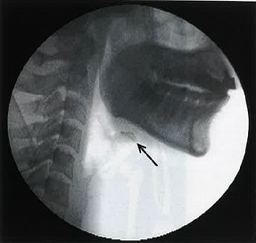
 |  | 1 | 舌 骨 | 正解
 |  | 2 | 喉頭蓋
 |  | 3 | 甲状軟骨
 |  | 4 | 披裂軟骨
歯科衛生士 | 2024 | 臨床歯科医学 |  | 2024_dh_24_am038
 |  | 下顎右側第一小臼歯遠心面のう蝕に対して、コンポジットレジン修復を行うことになった。治療過程を図に示す。 プレウエッジテクニックのウエッジ挿入時期はどれか。1つ選べ。
 |  | 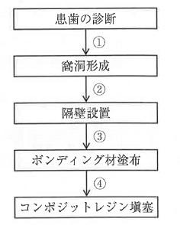
 |  | 1 | ① | 正解
 |  | 2 | ②
 |  | 3 | ③
 |  | 4 | ④
歯科衛生士 | 2024 | 臨床歯科医学 |  | 2024_dh_24_am039
 |  | 43歳の男性。上顎前歯の変色を主訴として来院した。小学生の頃から縞模様が気になっていたという。初診時の口腔内写真を示す。 考えらえる変色の原因はどれか。1つ選べ。
 |  | 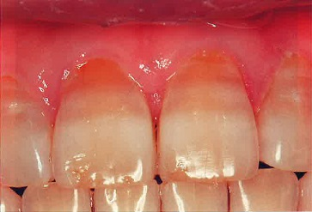
 |  | 1 | 歯髄の失活
 |  | 2 | フッ化物の過剰摂取
 |  | 3 | コーヒー飲料品の色素成分の付着
 |  | 4 | テトラサイクリン系抗菌薬の長期服用 | 正解
歯科衛生士 | 2024 | 臨床歯科医学 |  | 2024_dh_24_am040
 |  | 54歳の女性。下顎左側第二小臼歯の冷水痛を主訴として来院した。咬合面および遠心面にう蝕を認めたため修復処置が行われることになった。製作した修復物の写真と装着時の操作内容を示す。 操作内容で3番目に行うのはどれか。1つ選べ。
 |  | 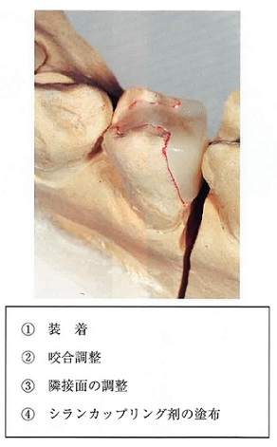
 |  | 1 | ① | 正解
 |  | 2 | ②
 |  | 3 | ③
 |  | 4 | ④
歯科衛生士 | 2024 | 臨床歯科医学 |  | 2024_dh_24_am041
 |  | 23歳の男性。下顎左側第一大臼歯の冷水痛を主訴として来院した。自発痛はないという。暫間的間接覆髄が行われることになった。水酸化カルシウム製剤貼付前の口腔内写真を示す。 この治療法を選択した目的はどれか。2つ選べ。
 |  | 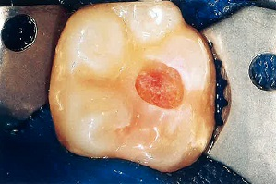
 |  | 1 | 感染歯質の除去
 |  | 2 | 歯髄組織の保護 | 正解
 |  | 3 | 軟化象牙質の再石灰化 | 正解
 |  | 4 | デンティンブリッジ形成促進
歯科衛生士 | 2024 | 臨床歯科医学 |  | 2024_dh_24_am042
 |  | アペキソゲネーシスで期待できるのはどれか。1つ選べ。
 |  | 1 | 歯根の成長 | 正解
 |  | 2 | 歯髄の再生
 |  | 3 | 根尖病変の治癒
 |  | 4 | セメント質様硬組織の添加
歯科衛生士 | 2024 | 臨床歯科医学 |  | 2024_dh_24_am043
 |  | 32歳の男性。歯ぐきからの出血と排膿が続くようになったことを主訴として来院した。数年前から歯の動揺が気になっていたという。22歳から毎日10本の喫煙をしているが、全身的な疾患はない。歯周基本治療時の口腔内写真（A、B、C）と初診時エックス線画像（D）を示す。 この疾患の特徴はどれか。2つ選べ。
 |  | 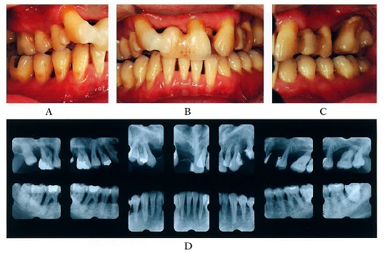
 |  | 1 | 栄養障害が原因である。
 |  | 2 | 家族内集積が認められる。 | 正解
 |  | 3 | 歯槽骨の破壊が急速である。 | 正解
 |  | 4 | 辺縁歯肉の壊死と潰瘍を認める。
歯科衛生士 | 2024 | 臨床歯科医学 |  | 2024_dh_24_am044
 |  | 55歳の女性。下顎左側小臼歯部のブラッシングがしにくいことを主訴として来院した。初診時の口腔内写真を示す。 ブラッシングを困難にしている歯肉歯槽粘膜の異常はどれか。2つ選べ。
 |  | 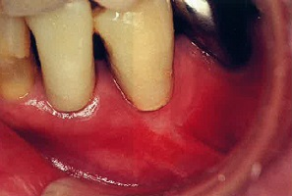
 |  | 1 | 潰 瘍
 |  | 2 | 歯肉増殖
 |  | 3 | 口腔前庭の狭小 | 正解
 |  | 4 | 小帯の高位付着 | 正解
歯科衛生士 | 2024 | 臨床歯科医学 |  | 2024_dh_24_am045
 |  | 67歳の女性。上顎左側小臼歯の動揺を主訴として来院した。上顎左側第一小臼歯の近心に深い歯周ポケットを認めた。歯周基本治療後、同部位にエナメルマトリックスタンパク質を用いた歯周外科処置を行うこととなった。初診時のエックス線画像（A)と不良肉芽組織除去後および縫合直前の口腔内写真（B、C）を示す。 この手術で再生するのはどれか。2つ選べ。
 |  | 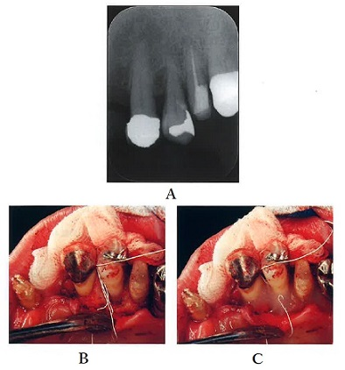
 |  | 1 | 歯槽骨 | 正解
 |  | 2 | 象牙質
 |  | 3 | エナメル質
 |  | 4 | セメント質 | 正解
歯科衛生士 | 2024 | 臨床歯科医学 |  | 2024_dh_24_am046
 |  | 適合試験材を用いた部分床義歯内面の状態の写真を示す。義歯調整を行うことになった。 使用する器材はどれか。2つ選べ。
 |  | 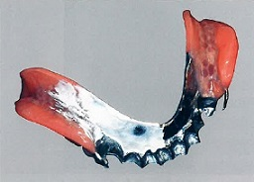
 |  | 1 | ロビンソンブラシ
 |  | 2 | シリコーンポイント | 正解
 |  | 3 | カーボランダムポイント | 正解
 |  | 4 | タングステンカーバイドバー
歯科衛生士 | 2024 | 臨床歯科医学 |  | 2024_dh_24_am047
 |  | 下顎前歯部の支台歯形成後、CAD/CAMシステムでクラウンを製作することになった。印象採得に用いた器具の写真（A）と印象採得時の口腔内写真（B）を示す。 従来の精密印象採得法と比較したこの方法の特徴はどれか。2つ選べ。
 |  | 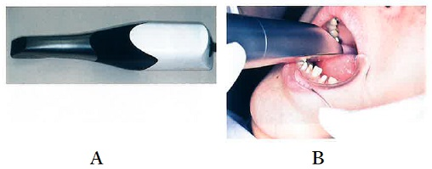
 |  | 1 | 止血操作が不要
 |  | 2 | 医療廃棄物の削減 | 正解
 |  | 3 | 個人トレーが必要
 |  | 4 | デジタルデータの保存が可能 | 正解
歯科衛生士 | 2024 | 臨床歯科医学 |  | 2024_dh_24_am048
 |  | 48歳の女性。上顎前歯部の審美不良を主訴として来院した。診察の結果、オールセラミッククラウンを製作することになった。クラウン製作時の一過程の写真を示す。 目的はどれか。1つ選べ。
 |  | 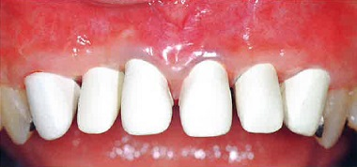
 |  | 1 | 咬合採得
 |  | 2 | 発音検査
 |  | 3 | 適合性の確認 | 正解
 |  | 4 | 歯冠色調の確認
歯科衛生士 | 2024 | 臨床歯科医学 |  | 2024_dh_24_am049
 |  | 欠乏により貧血の原因となるのはどれか。2つ選べ。
 |  | 1 | 葉 酸 | 正解
 |  | 2 | ビタミンA
 |  | 3 | ビタミンC
 |  | 4 | ビタミンB<sub>12</sub> | 正解
歯科衛生士 | 2024 | 臨床歯科医学 |  | 2024_dh_24_am050
 |  | 59歳の女性。口渇感と舌の違和感を主訴として来院した。6か月前から自覚していたが様子をみていたところ、1か月前から水がないと食事がしにくくなったという。初診時の口腔内写真（A）と検査に用いた器材の写真（B）を示す。 検査はどれか。1つ選べ。
 |  | 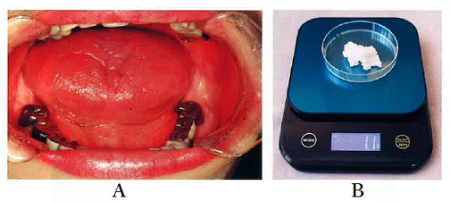
 |  | 1 | 味覚検査
 |  | 2 | ガムテスト
 |  | 3 | サクソンテスト | 正解
 |  | 4 | シルマーテスト
歯科衛生士 | 2024 | 臨床歯科医学 |  | 2024_dh_24_am051
 |  | 32歳の男性。口唇の異常を主訴として来院した。最近仕事が忙しく強い疲労感を自覚しているという。2日前から下唇の違和感を自覚していたが様子をみていたところ、昨日から疼痛を自覚するようになったという。口唇ヘルペスと診断された。初診時の顔貌の一部の写真を示す。 本疾患の特徴はどれか。2つ選べ。
 |  | 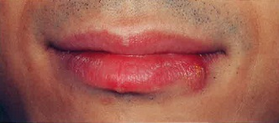
 |  | 1 | 強い神経痛様疼痛を示す。
 |  | 2 | 小水疱は破れてびらん・痂皮を形成する。 | 正解
 |  | 3 | 初期には灼熱感、掻痒感を伴うことが多い。 | 正解
 |  | 4 | 2型の単純ヘルペスウイルスが主な原因である。
歯科衛生士 | 2024 | 臨床歯科医学 |  | 2024_dh_24_am052
 |  | 54歳の女性。舌の異常を主訴として来院した。2週前に着色を自覚したが、疼痛がないため様子をみていたという。現在、気管支喘息、市中肺炎、高血圧症および糖尿病に対して薬物療法を受けているという。初診時の口腔内写真を示す。 原因と考えられるのはどれか。2つ選べ。
 |  | 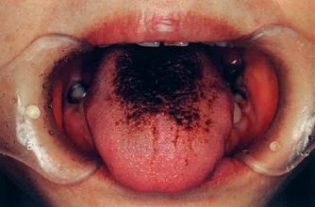
 |  | 1 | 降圧薬
 |  | 2 | 抗菌薬 | 正解
 |  | 3 | 血糖降下薬
 |  | 4 | 副腎皮質ステロイド薬 | 正解
歯科衛生士 | 2024 | 臨床歯科医学 |  | 2024_dh_24_am053
 |  | 頭蓋骨の写真を示す。 Scammon＜スキャモン＞の臓器発育曲線で一般型の成長を示すのはどれか。1つ選べ。
 |  | 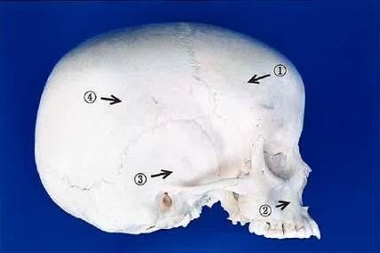
 |  | 1 | ①
 |  | 2 | ② | 正解
 |  | 3 | ③
 |  | 4 | ④
歯科衛生士 | 2024 | 臨床歯科医学 |  | 2024_dh_24_am054
 |  | 上下顎右側第一大臼歯の石膏模型の咬合面観の写真（A、B）を示す。 Angle＜アングル＞Ⅰ級で、上顎右側第一大臼歯の矢印で示す部位が接触するのはどれか。1つ選べ。
 |  | 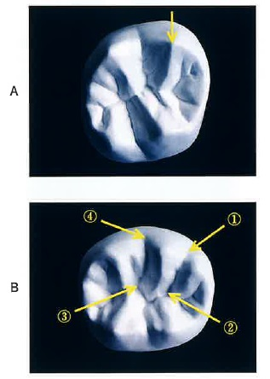
 |  | 1 | ①
 |  | 2 | ②
 |  | 3 | ③
 |  | 4 | ④ | 正解
歯科衛生士 | 2024 | 臨床歯科医学 |  | 2024_dh_24_am055
 |  | 10歳の女児。上顎前歯の歯ならびが気になることを主訴として来院した。顔面写真（A）、口腔内写真（B）および治療に用いた装置の写真（C）を示す。 期待できる効果はどれか。1つ選べ。

 |  | 1 | 下顎前歯の唇側移動
 |  | 2 | 下顎骨の前方成長促進
 |  | 3 | 上顎大臼歯の近心移動
 |  | 4 | 上顎骨の前方成長抑制 | 正解
歯科衛生士 | 2024 | 臨床歯科医学 |  | 2024_dh_24_am056
 |  | 6歳の男児。母親とともに定期歯科健康診査のため来院した。口腔内診査の結果、永久歯への生え代わりはなく、下顎前歯部の歯間部に空隙が認められた。口腔内写真を示す。 この空隙はどれか。1つ選べ。
 |  | 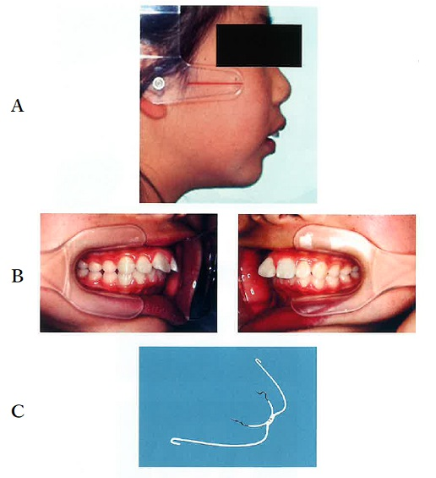 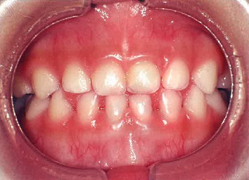
 |  | 1 | 顎間空隙
 |  | 2 | 鼓形空隙
 |  | 3 | 発育空隙 | 正解
 |  | 4 | 霊長空隙
歯科衛生士 | 2024 | 臨床歯科医学 |  | 2024_dh_24_am057
 |  | 5歳の女児。う蝕が原因で下顎左側第一乳臼歯を抜去した後、装置を装着した。装着時の口腔内写真を示す。 この装置の目的はどれか。1つ選べ。
 |  | 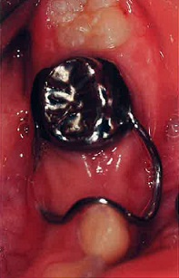
 |  | 1 | 舌圧の排除
 |  | 2 | 咬合力の回復
 |  | 3 | 対合歯の挺出防止
 |  | 4 | 近遠心的空隙の保持 | 正解
歯科衛生士 | 2024 | 臨床歯科医学 |  | 2024_dh_24_am058
 |  | 情動の発達で生後6か月頃から現れるのはどれか。2つ選べ。
 |  | 1 | 愛 情
 |  | 2 | 怒 り | 正解
 |  | 3 | 恐 れ | 正解
 |  | 4 | 得 意
歯科衛生士 | 2024 | 臨床歯科医学 |  | 2024_dh_24_am059
 |  | 86歳の女性。特別養護老人ホームに入居している。エプロンが気になって食事に集中しない。食事動作を中断して動かない様子がミールラウンドで観察された。患者の写真を示す。 疑われるのはどれか。1つ選べ。
 |  | 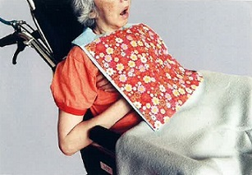
 |  | 1 | 脳血管性認知症
 |  | 2 | 前頭側頭型認知症
 |  | 3 | Lewy＜レビー＞小体型認知症 | 正解
 |  | 4 | Alzheimer＜アルツハイマー＞型認知症
歯科衛生士 | 2024 | 臨床歯科医学 |  | 2024_dh_24_am060
 |  | 75歳の女性。胃食道逆流症の既往があり、現在は在宅だが誤嚥性肺炎で入退院を繰り返している。口腔内の衛生状態は良好であり、普段の食事でむせはないという。嚥下内視鏡検査時の食物および飲料嚥下後の喉頭周囲の写真を示す。 誤嚥性肺炎の原因として疑われるのはどれか。2つ選べ。
 |  | 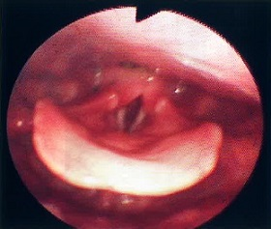
 |  | 1 | 食 物
 |  | 2 | 唾 液 | 正解
 |  | 3 | 飲料水
 |  | 4 | 逆流した胃内容物 | 正解
歯科衛生士 | 2024 | 臨床歯科医学 |  | 2024_dh_24_am061
 |  | 脳性麻痺患者における麻痺のある部位を「＋」で表す模式図を示す。 麻痺の部位による分類はどれか。1つ選べ。
 |  | 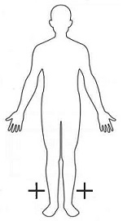
 |  | 1 | 片麻痺
 |  | 2 | 単麻痺
 |  | 3 | 対麻痺 | 正解
 |  | 4 | 両麻痺
歯科衛生士 | 2024 | 臨床歯科医学 |  | 2024_dh_24_am062
 |  | 10歳の男児。自閉スペクトラム症と診断されている。術者によるブラッシングができるように指導を行った。行動療法中の写真（A、B、C、D）を示す。 行ったのはどれか。1つ選べ。
 |  | 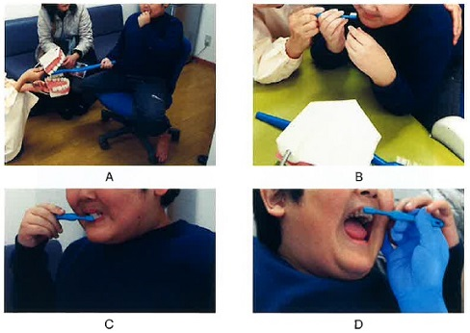
 |  | 1 | 系統的脱感作法
 |  | 2 | Tell-Show-Do法 | 正解
 |  | 3 | フラッディング法
 |  | 4 | トークンエコノミー法
歯科衛生士 | 2024 | 歯科予防処置論 |  | 2024_dh_24_am063
 |  | 疾病予防の概念で歯周病の第二次予防に該当するのはどれか。1つ選べ。
 |  | 1 | PMTC
 |  | 2 | 禁煙指導
 |  | 3 | 歯周疾患検診 | 正解
 |  | 4 | 口腔機能回復治療
歯科衛生士 | 2024 | 歯科予防処置論 |  | 2024_dh_24_am064
 |  | う蝕の特徴はどれか。2つ選べ。
 |  | 1 | 根面う蝕は環状に進行する。 | 正解
 |  | 2 | 急性う蝕は穿下性に進行する。
 |  | 3 | 慢性う蝕は穿通性に進行する。
 |  | 4 | 平滑面エナメル質う蝕はエナメル象牙境を頂点とした円錐形を呈する。 | 正解
歯科衛生士 | 2024 | 歯科予防処置論 |  | 2024_dh_24_am065
 |  | 歯周組織の模式図を示す。 ①～④の説明で正しいのはどれか。2つ選べ。
 |  | 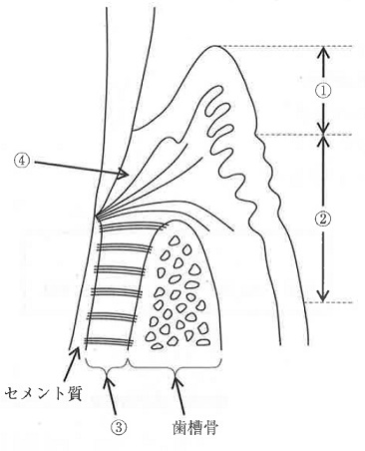
 |  | 1 | ①は角化上皮で覆われている。 | 正解
 |  | 2 | ②は可動性の粘膜である。
 |  | 3 | ③はコラーゲン線維に富んでいる。 | 正解
 |  | 4 | ④は歯と結合組織付着している。
歯科衛生士 | 2024 | 歯科予防処置論 |  | 2024_dh_24_am066
 |  | 患者への口腔清掃方法の指導で改善を期待できるのはどれか。2つ選べ。
 |  | 1 | 口 臭 | 正解
 |  | 2 | 咬耗症
 |  | 3 | 歯肉の炎症 | 正解
 |  | 4 | メラニン色素沈着
歯科衛生士 | 2024 | 歯科予防処置論 |  | 2024_dh_24_am067
 |  | 下顎左側臼歯部のエックス線画像を示す。 画像から認められるのはどれか。2つ選べ。
 |  | 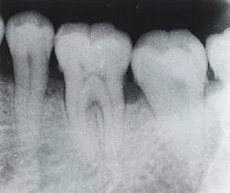
 |  | 1 | 根尖病巣
 |  | 2 | 歯石の付着 | 正解
 |  | 3 | エナメル真珠
 |  | 4 | 歯槽硬線の消失 | 正解
歯科衛生士 | 2024 | 歯科予防処置論 |  | 2024_dh_24_am068
 |  | 口腔内写真を示す。 前歯部を対象としたPMA Indexの評価部位はどれか。2つ選べ。
 |  | 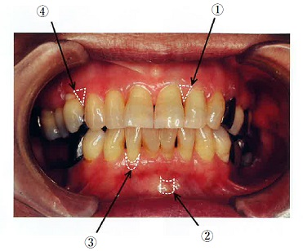
 |  | 1 | ① | 正解
 |  | 2 | ②
 |  | 3 | ③ | 正解
 |  | 4 | ④
歯科衛生士 | 2024 | 歯科予防処置論 |  | 2024_dh_24_am069
 |  | 歯周組織検査中の写真を示す。矢印で示す方向にのみ0.5mmの動揺が確認された。 Millerの分類で正しいのはどれか。1つ選べ。
 |  | 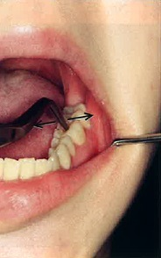
 |  | 1 | 0度
 |  | 2 | 1度 | 正解
 |  | 3 | 2度
 |  | 4 | 3度
歯科衛生士 | 2024 | 歯科予防処置論 |  | 2024_dh_24_am070
 |  | 超音波スケーラーのチップと水流の写真を示す。 使用法で正しいのはどれか。2つ選べ。
 |  | 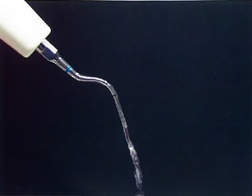
 |  | 1 | 術前に口腔外で水流の確認を行う。 | 正解
 |  | 2 | チップの先端をポケット底部まで挿入する。 | 正解
 |  | 3 | チップは30度で歯に当てる。
 |  | 4 | 50gの側方圧をかける。
歯科衛生士 | 2024 | 歯科予防処置論 |  | 2024_dh_24_am071
 |  | グレーシータイプキュレットを刃部先端からみた模式図を示す。 下顎右側第一大臼歯舌側遠心の縁下歯石を除去するのに適しているのはどれか。1つ選べ。
 |  | 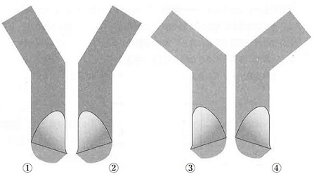
 |  | 1 | ①
 |  | 2 | ②
 |  | 3 | ③
 |  | 4 | ④ | 正解
歯科衛生士 | 2024 | 歯科予防処置論 |  | 2024_dh_24_am072
 |  | 38歳の女性。歯面の着色を主訴として来院した。妊娠高血圧の治療を行っているという。着色除去に用いる機器の写真を示す。 対応で正しいのはどれか。2つ選べ。
 |  | 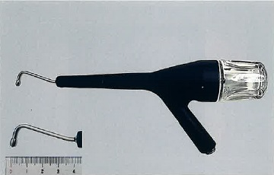
 |  | 1 | ノズルの先端を歯面から20～50mm離す。
 |  | 2 | 咬合面では咬合平面に対して90度で使用する。 | 正解
 |  | 3 | 一箇所に集中せず小さな円を描くように動かす。 | 正解
 |  | 4 | 炭酸水素ナトリウムを主成分とするパウダーを使用する。
歯科衛生士 | 2024 | 歯科予防処置論 |  | 2024_dh_24_am073
 |  | 75歳の男性。慢性歯周炎に対する歯周基本治療終了後、3か月間隔で歯周病のメインテナンスと初期の根面う蝕の管理としてフッ化物歯面塗布を行っている。来院時、歯周ポケットの検査を行った後に用いる器材の写真を示す。 3番目に用いるのはどれか。1つ選べ。
 |  | 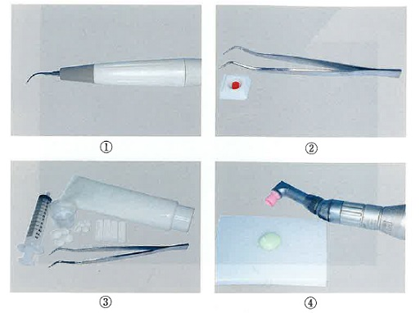
 |  | 1 | ①
 |  | 2 | ②
 |  | 3 | ③
 |  | 4 | ④ | 正解
歯科衛生士 | 2024 | 歯科予防処置論 |  | 2024_dh_24_am074
 |  | 5歳の男児。歯科医師からフッ化物歯面塗布を指示され、リン酸酸性フッ化ナトリウム溶液（第Ⅱ法）を2mL準備した。 溶液に含まれるフッ素量はどれか。1つ選べ。
 |  | 1 | 0.018mg
 |  | 2 | 0.04mg
 |  | 3 | 4mg
 |  | 4 | 18mg | 正解
歯科衛生士 | 2024 | 歯科予防処置論 |  | 2024_dh_24_am075
 |  | 歯科医師からう蝕予防処置の指示を受けた。使用する器材の写真を示す。 正しいのはどれか。2つ選べ。
 |  | 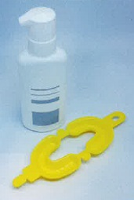
 |  | 1 | 簡易防湿は不要である。 | 正解
 |  | 2 | 上下顎同時に実施できる。 | 正解
 |  | 3 | 実施直後に軽くうがいをさせる。
 |  | 4 | やや仰向きの姿勢で軽くかませる。
歯科衛生士 | 2024 | 歯科予防処置論 |  | 2024_dh_24_am076
 |  | フッ化物配合歯磨剤の応用で正しいのはどれか。1つ選べ。
 |  | 1 | うがいが可能な年齢から使用する。
 |  | 2 | 年齢に応じたフッ化物濃度を選択する。 | 正解
 |  | 3 | 永久歯萌出が完了するまでの使用を勧める。
 |  | 4 | ブラッシング後に歯磨剤が口の中に残らないようにうがいをする。
歯科衛生士 | 2024 | 歯科予防処置論 |  | 2024_dh_24_am077
 |  | レジン系小窩裂溝塡塞材を用いて模型上で予防塡塞を行っている過程の一部の写真（A、B）を示す。 この処置の目的はどれか。2つ選べ。
 |  | 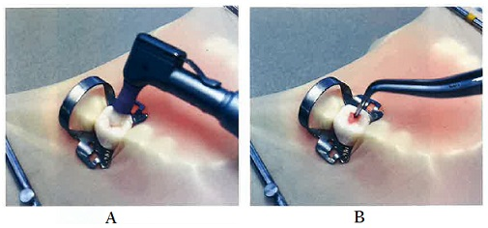
 |  | 1 | 歯面の清掃 | 正解
 |  | 2 | 感染歯質の除去
 |  | 3 | 歯質の再石灰化
 |  | 4 | 接着効果の向上 | 正解
歯科衛生士 | 2024 | 歯科保健指導論 |  | 2024_dh_24_am078
 |  | 28歳の女性。口臭を主訴として来院した。起床時に口臭を自覚することがあり、家族からも口の臭いを指摘されたという。検査結果を表に示す。 医療面接で適切なのはどれか。2つ選べ。
 |  | 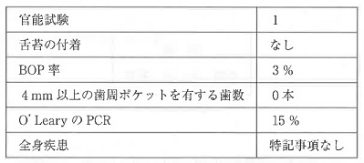
 |  | 1 | 食事の嗜好を尋ねる。 | 正解
 |  | 2 | 消化器内科の受診を勧める。
 |  | 3 | 自己管理に問題があることを指摘する。
 |  | 4 | 口臭を指摘された際の気持ちに寄り添う。 | 正解
歯科衛生士 | 2024 | 歯科保健指導論 |  | 2024_dh_24_am079
 |  | 45歳の男性。定期歯科健康診査のため半年ぶりに来院した。最近、ストレスを感じているという。医療面接時の会話の一部を図に示す。 ストレスの行動的反応はどれか。1つ選べ。
 |  | 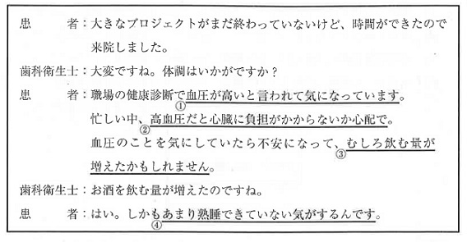
 |  | 1 | ①
 |  | 2 | ②
 |  | 3 | ③ | 正解
 |  | 4 | ④
歯科衛生士 | 2024 | 歯科保健指導論 |  | 2024_dh_24_am080
 |  | 禁煙支援に対する行動変容プロセスで自己の再評価はどれか。1つ選べ。
 |  | 1 | 喫煙のリスクについて知る。
 |  | 2 | 職場からの補助を受けて禁煙外来を受診する。
 |  | 3 | 禁煙をすることによる歯周組織への良い影響を知る。 | 正解
 |  | 4 | 禁煙をしないことによる家族への影響に注意を向ける。
歯科衛生士 | 2024 | 歯科保健指導論 |  | 2024_dh_24_am081
 |  | 中学1年生を対象とした歯科保健教育を実施することになった。教材として使用した15歳女子の口腔内写真を示す。 この写真を用いて指導できるのはどれか。2つ選べ。
 |  | 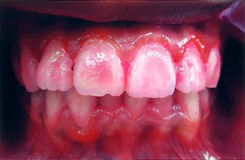
 |  | 1 | 歯肉癌に関するリスク因子
 |  | 2 | デンタルフロスの使用の必要性 | 正解
 |  | 3 | 不良補綴装置の歯肉に対する為害性
 |  | 4 | ホルモンの変化と歯肉炎との関連性 | 正解
歯科衛生士 | 2024 | 歯科保健指導論 |  | 2024_dh_24_am082
 |  | 80歳の女性。2年前に転倒により骨折して以来、外出時は車いすを使用している。町内会の役員を継続することを望み、週に3回介護予防通所リハビリテーションに通っている。 国際生活機能分類＜ICF＞で下線部に該当するのはどれか。1つ選べ。
 |  | 1 | 活 動
 |  | 2 | 参 加 | 正解
 |  | 3 | 健康状態
 |  | 4 | 心身機能・身体構造
歯科衛生士 | 2024 | 歯科保健指導論 |  | 2024_dh_24_am083
 |  | 78歳の男性。薬剤関連顎骨壊死＜MRONJ＞の経過観察で来院した。ブラッシング時に矢印で示す部位の疼痛を訴えている。口腔内写真を示す。 適切な口腔衛生指導はどれか。2つ選べ。
 |  | 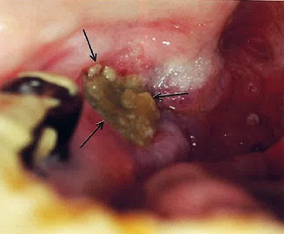
 |  | 1 | 患部にフッ化物ジェルを塗布する。
 |  | 2 | アルコールを含まない洗口剤で含嗽する。 | 正解
 |  | 3 | 患部の食渣をスポンジブラシで除去する。 | 正解
 |  | 4 | 疼痛がある間は歯ブラシの使用を中止する。
歯科衛生士 | 2024 | 歯科保健指導論 |  | 2024_dh_24_am084
 |  | 84歳の男性。脳梗塞で右側の半身麻痺がある。患者の口腔清掃の状況を図に示す。 BDR指標で正しいのはどれか。1つ選べ。

 |  | 1 | 【B】a1 -- 【D】b -- 【R】a
 |  | 2 | 【B】a2 -- 【D】b -- 【R】b
 |  | 3 | 【B】b1 -- 【D】b -- 【R】b | 正解
 |  | 4 | 【B】b2 -- 【D】a -- 【R】b
歯科衛生士 | 2024 | 歯科保健指導論 |  | 2024_dh_24_am085
 |  | 中学3年生を対象とした「総合的な学習の時間」で、食生活に関する健康教育を行うことになった。 生徒の主体的な参加を促すための効果的な方法はどれか。2つ選べ。
 |  | 1 | 加糖飲料に含まれる砂糖量の展示
 |  | 2 | 中学生の食生活に関する探究的学習 | 正解
 |  | 3 | 生徒の1週間の食生活記録の振り返り | 正解
 |  | 4 | 生活習慣病予防のための啓発動画の視聴
歯科衛生士 | 2024 | 歯科保健指導論 |  | 2024_dh_24_am086
 |  | 再生不良性貧血患者の口腔内写真を示す。 口腔衛生管理で正しいのはどれか。2つ選べ。
 |  | 
 |  | 1 | SRPの実施
 |  | 2 | 保湿剤の塗布 | 正解
 |  | 3 | 出血部位の確認 | 正解
 |  | 4 | 毛先の硬い歯ブラシの使用
歯科衛生士 | 2024 | 歯科保健指導論 |  | 2024_dh_24_am087
 |  | 80歳の男性。5年前に脳梗塞を発症し、現在在宅療養中で、意識障害があるという。口臭が強いことを主訴として家族から歯科訪問診療の依頼を受けた。歯科医師から口腔衛生管理を指示された。口腔清掃時の写真を示す。 この患者に行うのはどれか。2つ選べ。
 |  | 
 |  | 1 | 頭部の後屈
 |  | 2 | 歯の動揺の確認 | 正解
 |  | 3 | ラポールの形成
 |  | 4 | リクライニング位の設定 | 正解
歯科衛生士 | 2024 | 歯科保健指導論 |  | 2024_dh_24_am088
 |  | 80歳の女性。舌癌に対する舌部分切除術後2週が経過した。現在在宅療養中である。体重に変化はないという。経口摂取を進めるために評価を行った結果を表に示す。 患者に対する適切な指導はどれか。2つ選べ。
 |  | 
 |  | 1 | ゆっくりと食べましょう。 | 正解
 |  | 2 | 一口の量を少なめにしましょう。 | 正解
 |  | 3 | 栄養補助食品を中心に食べましょう。
 |  | 4 | 口を大きく開かないようにしましょう。
歯科衛生士 | 2024 | 歯科保健指導論 |  | 2024_dh_24_am089
 |  | 83歳の女性。定期歯科健康診査のため来院した。最近食べこぼしが多いという。口腔機能検査の結果と口腔機能低下の基準値を表に示す。 適切な指導内容はどれか。2つ選べ。
 |  | 
 |  | 1 | 口唇のストレッチ | 正解
 |  | 2 | 唾液腺マッサージ
 |  | 3 | 吹き戻し笛の訓練 | 正解
 |  | 4 | とろみ調整食品の活用
歯科衛生士 | 2024 | 歯科保健指導論 |  | 2024_dh_24_am090
 |  | 87歳の女性。腰椎の骨折のため在宅療養中である。家族から「最近食事量が減り、野菜しか食べず、体重も減ってきている。また、疲れやすいようで、日中もベッド上で過ごすことが多い。」と相談を受けた。MNA®-SFの評価は6点であった。摂食嚥下機能に問題はない。 家族への食事指導として適切なのはどれか。2つ選べ。
 |  | 1 | 汁物にはとろみをつけましょう。
 |  | 2 | タンパク質を多く含む食品を摂りましょう。 | 正解
 |  | 3 | 本人の好きなものだけを食べさせましょう。
 |  | 4 | 食事量が少ないときは高カロリー食品を活用しましょう。 | 正解
歯科衛生士 | 2024 | 歯科保健指導論 |  | 2024_dh_24_am091
 |  | 摂食嚥下障害を有する患者の口腔衛生管理時の写真を示す。 患者の姿勢で正しいのはどれか。2つ選べ。
 |  | 
 |  | 1 | ①
 |  | 2 | ② | 正解
 |  | 3 | ③
 |  | 4 | ④ | 正解
歯科衛生士 | 2024 | 歯科診療補助論 |  | 2024_dh_24_am092
 |  | 印象体から撤去した直後の模型の写真を示す。 感染対策として模型に行うのはどれか。1つ選べ。
 |  | 
 |  | 1 | EOG滅菌を実施
 |  | 2 | 10％ホルマリン溶液に浸漬
 |  | 3 | 2％グルタラール溶液で清拭
 |  | 4 | アルコール系消毒薬を噴霧して密閉 | 正解
歯科衛生士 | 2024 | 歯科診療補助論 |  | 2024_dh_24_am093
 |  | セラミックインレーの装着に用いるのはどれか。1つ選べ。
 |  | 1 | リン酸亜鉛セメント
 |  | 2 | 接着性レジンセメント | 正解
 |  | 3 | グラスアイオノマーセメント
 |  | 4 | ポリカルボキシレートセメント
歯科衛生士 | 2024 | 歯科診療補助論 |  | 2024_dh_24_am094
 |  | 仮封材の性質と特徴を表に示す。 水硬性仮封材はどれか。1つ選べ。 ただし、①～④は、酸化亜鉛ユージノールセメント、水硬性仮封材、テンポラリーストッピング、レジン系仮封材のいずれかである。
 |  | 
 |  | 1 | ① | 正解
 |  | 2 | ②
 |  | 3 | ③
 |  | 4 | ④
歯科衛生士 | 2024 | 歯科診療補助論 |  | 2024_dh_24_am095
 |  | 30歳の男性。上顎右側第二小臼歯の一過性の冷水痛を主訴として来院した。検査の結果、コンポジットレジン修復を行うことになった。う蝕除去後の口腔内写真（A）と器具の写真（B）を示す。 次に使用するのはどれか。2つ選べ。

 |  | 1 | ① | 正解
 |  | 2 | ②
 |  | 3 | ③ | 正解
 |  | 4 | ④
歯科衛生士 | 2024 | 歯科診療補助論 |  | 2024_dh_24_am096
 |  | 50歳の男性。上顎左側第一大臼歯の自発痛を主訴として来院した。3か月前から強い冷水痛があったがそのままにしていたところ、昨夜食事中に修復物が脱離して、自発痛が生じたという。冷水を口に含むと一時的に疼痛が緩和するという。打診痛を認めた。急性化膿性歯髄炎と診断された。ラバーダム装着後の口腔内写真（ミラー像）（A）、初診時のエックス線画像（B）および器具の写真（C）を示す。 次の操作で使用するのはどれか。2つ選べ。

 |  | 1 | ① | 正解
 |  | 2 | ②
 |  | 3 | ③ | 正解
 |  | 4 | ④
歯科衛生士 | 2024 | 歯科診療補助論 |  | 2024_dh_24_am097
 |  | 器具の写真を示す。 歯肉切除術に使用するのはどれか。2つ選べ。
 |  |   
 |  | 1 | ① | 正解
 |  | 2 | ②
 |  | 3 | ③
 |  | 4 | ④ | 正解
歯科衛生士 | 2024 | 歯科診療補助論 |  | 2024_dh_24_am098
 |  | 全部床義歯の製作時に用いる器具の写真を示す。 この器具を用いるのはどれか。1つ選べ。
 |  | 
 |  | 1 | 概形印象採得
 |  | 2 | 筋圧形成
 |  | 3 | 下顎安静位の計測 | 正解
 |  | 4 | 水平的顎間関係の記録
歯科衛生士 | 2024 | 歯科診療補助論 |  | 2024_dh_24_am099
 |  | 72歳の女性。下顎の部分床義歯が合わないため、義歯の新製を主訴として来院した。印象用トレーの写真を示す。 このトレーを用いて印象採得するための印象材はどれか。1つ選べ。
 |  | 
 |  | 1 | 寒天印象材
 |  | 2 | シリコーンゴム印象材 | 正解
 |  | 3 | モデリングコンパウンド
 |  | 4 | 酸化亜鉛ユージノール印象材
歯科衛生士 | 2024 | 歯科診療補助論 |  | 2024_dh_24_am100
 |  | 64歳の男性。下唇の腫脹を主訴として来院した。半年前から同症状の再発と消失を繰り返しているという。診断の結果、無痛性の腫瘤の内部に粘液が貯留しており、摘出することになった。器具の写真を示す。 使用するのはどれか。1つ選べ。
 |  | 
 |  | 1 | ①
 |  | 2 | ②
 |  | 3 | ③ | 正解
 |  | 4 | ④
歯科衛生士 | 2024 | 歯科診療補助論 |  | 2024_dh_24_am101
 |  | 42歳の男性。多数歯のインプラント手術を予定している。強い不安を抱いているため、鎮静法で手術することになった。鎮静法の術式の流れを図に、使用する機器を写真に示す。 ①はどれか。1つ選べ。
 |  | 
 |  | 1 | 局所麻酔
 |  | 2 | 静脈路の確保 | 正解
 |  | 3 | 酸素吸入の開始
 |  | 4 | 鼻マスクの装着
歯科衛生士 | 2024 | 歯科診療補助論 |  | 2024_dh_24_am102
 |  | 矯正歯科治療用器具の写真を示す。 適切な用途はどれか。1つ選べ。
 |  | 
 |  | 1 | アーチワイヤーの屈曲 | 正解
 |  | 2 | マルチブラケットの位置決め
 |  | 3 | 歯冠近遠心径と歯列弓長径の計測
 |  | 4 | バンドへのアタッチメント点溶接
歯科衛生士 | 2024 | 歯科診療補助論 |  | 2024_dh_24_am103
 |  | 86歳の女性。脳梗塞の既往があり要介護認定を受けている。家族から義歯修理の依頼があり、歯科訪問診療を行った。口腔乾燥が顕著であり、乾燥痰が多く付着していたため、歯科医師から口腔衛生管理の指示を受けた。 乾燥痰を除去する際の対応として正しいのはどれか。2つ選べ。
 |  | 1 | 毛の硬い歯ブラシを使用する。
 |  | 2 | 少量の水で乾燥痰を浸潤させる。 | 正解
 |  | 3 | 頸部は前屈させた状態を保持する。 | 正解
 |  | 4 | 歯ブラシを口蓋の前方から後方へ動かす。
歯科衛生士 | 2024 | 歯科診療補助論 |  | 2024_dh_24_am104
 |  | 7歳の男児。歯の痛みを主訴として来院した。ADHD＜注意欠陥多動性障害＞と診断され、治療を受けているという。歯科診療になれておらず、緊張した様子だったため、①診療に関する説明は抽象的な表現を用い、②人が多い空間で対応することを心掛けた。③急な起き上がりに配慮し、④1回の処置時間は長く設定した。 下線部で正しい対応はどれか。1つ選べ。
 |  | 1 | ①
 |  | 2 | ②
 |  | 3 | ③ | 正解
 |  | 4 | ④
歯科衛生士 | 2024 | 歯科診療補助論 |  | 2024_dh_24_am105
 |  | 23歳の女性。上顎左側側切歯の着色を主訴として来院した。歯科医師から二等分法によるデジタルエックス線撮影を行う準備をするように指示された。使用する器材の写真を示す。 この撮影に用いるのはどれか。2つ選べ。
 |  | 
 |  | 1 | ① | 正解
 |  | 2 | ②
 |  | 3 | ③
 |  | 4 | ④ | 正解
歯科衛生士 | 2024 | 歯科診療補助論 |  | 2024_dh_24_am106
 |  | 健常小児の運動機能の発達で定頸が認められる時期はどれか。1つ選べ。
 |  | 1 | 3～4か月 | 正解
 |  | 2 | 7～8か月
 |  | 3 | 12～14か月
 |  | 4 | 16～18か月
歯科衛生士 | 2024 | 歯科診療補助論 |  | 2024_dh_24_am107
 |  | 地域支援事業の一環として実施されている、高齢者の「通いの場」での歯科衛生士の役割はどれか。2つ選べ。
 |  | 1 | 「健口体操」の指導 | 正解
 |  | 2 | 服薬管理についての講話
 |  | 3 | 口腔機能の簡単なアセスメントの実施 | 正解
 |  | 4 | 独居高齢者を対象とした食事会の開催
歯科衛生士 | 2024 | 歯科診療補助論 |  | 2024_dh_24_am108
 |  | 口腔機能訓練器具の写真を示す。 この器具を用いた機能訓練で改善が期待できる発音はどれか。2つ選べ。
 |  | 
 |  | 1 | ヒ | 正解
 |  | 2 | フ
 |  | 3 | マ
 |  | 4 | ヨ | 正解
歯科衛生士 | 2024 | 歯科診療補助論 |  | 2024_dh_24_am109
 |  | 17歳の女子。脳性麻痺の診断を受けており、家族から「最近食事の時にむせるのが気になる。」と相談を受けた。家族の食事介助の様子（A、B）を示す。 家族への指導として適切なのはどれか。2つ選べ。
 |  | 
 |  | 1 | 頭をやや前屈させましょう。 | 正解
 |  | 2 | 一口量を少なくしましょう。 | 正解
 |  | 3 | 横向きに寝かせて食べさせましょう。
 |  | 4 | ボウル部の深いスプーンを使いましょう。
歯科衛生士 | 2024 | 歯科診療補助論 |  | 2024_dh_24_am110
 |  | 70歳の男性。食べづらさを主訴として来院した。脳梗塞の既往がある。口腔機能低下症の検査結果を表に示す。 適切な口腔機能訓練はどれか。2つ選べ。
 |  | 
 |  | 1 | 舌抵抗訓練 | 正解
 |  | 2 | アイスマッサージ
 |  | 3 | 口唇の可動域訓練 | 正解
 |  | 4 | バルーン拡張訓練

